Introduccion
Template Metricas Equipo Agil

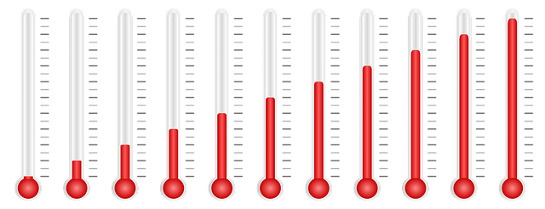

Template para graficar metricas para equipos agiles , con el objetivo de medir el comportamiento del equipo en las difrentes metricas que se desee medir.

Metricas
 | Iteración 1 | Iteración 2 | Iteración 3 | Iteración 4 | Iteración 5 | Iteración 6
Métrica A Planeado
Métrica A Terminado
Métrica B
Métrica C
Métrica D
Métrica E Planeado
Métrica E Terminado
Métrica F
Nombre Metrica A
 | Métrica A Planeado | Métrica A Terminado
Iteración 1
Iteración 2
Iteración 3
Iteración 4
Iteración 5
Iteración 6
Nombre Metrica B
Iteración 1
Iteración 2
Iteración 3
Iteración 4
Iteración 5
Iteración 6
Nombre Metrica C
Iteración 1
Iteración 2
Iteración 3
Iteración 4
Iteración 5
Iteración 6

Nombre Metrica D
 | Métrica D
Iteración 1
Iteración 2
Iteración 3
Iteración 4
Iteración 5
Iteración 6
Nombre de Metrica E
 | Métrica E Planeado | Métrica E Terminado
Iteración 1
Iteración 2
Iteración 3
Iteración 4
Iteración 5
Iteración 6
Nombre de Metrica F
 | Métrica F
Iteración 1
Iteración 2
Iteración 3
Iteración 4
Iteración 5
Iteración 6

